Лист5
Наименование показателя |  |  |  |  |  |  | Код |  | Код | Деятельность |  |  | Деятельность по госу- |  |  | Приносящая доход |  | Итого
 |  |  |  |  |  |  | строки |  | аналитики | с целевыми средствами |  |  | дарственному заданию |  |  | деятельность
1 |  |  |  |  |  |  | 2 |  | 3 | 4 |  |  | 5 |  |  | 6 |  | 7


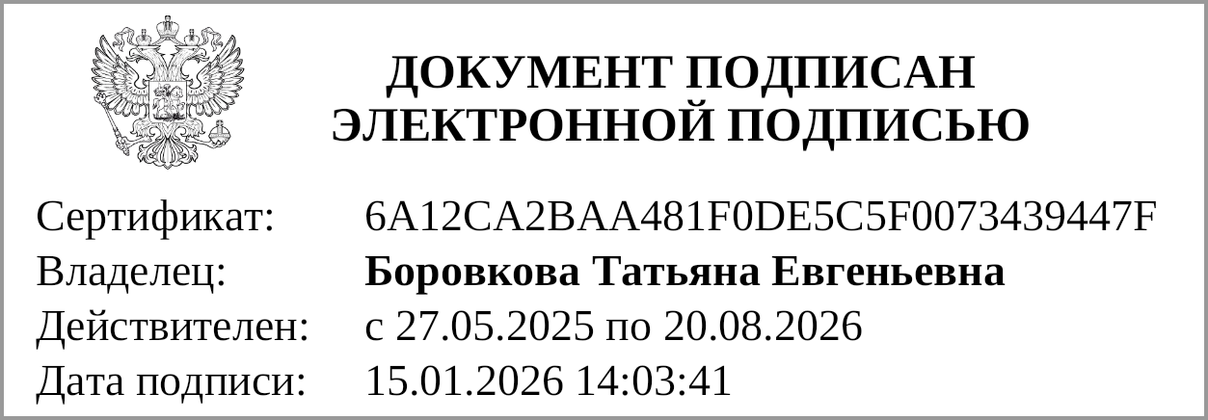

Руководитель |  |  | Герасименко Т. Б. |  |  |  |  |  |  | Главный бухгалтер |  |  |  |  |  |  | Боровкова Т. Е.
 | (подпись) |  | (расшифровка подписи) |  |  |  |  |  |  |  |  | (подпись) |  |  |  |  | (расшифровка подписи)

 |  | Централизованная бухгалтерия
 |  |  |  |  |  | (наименование, ОГРН, ИНН, КПП, местонахождение)

 |  | Руководитель
 |  | (уполномоченное лицо) |  |  | (должность) |  |  |  |  |  | (подпись) |  |  |  | (расшифровка подписи)

Исполнитель |  |  |  |  |  |  |  | Герасименко Татьяна Борисовна
 | (должность) |  |  | (подпись) |  |  |  | (расшифровка подписи) |  |  |  |  |  | (телефон, e-mail)

"01" января 2026 г.

Документ подписан электронной подписью. Дата представления 15.01.2026 Главный бухгалтер(Боровкова Татьяна Евгеньевна, Сертификат: 6A12CA2BAA481F0DE5C5F0073439447F, Действителен: с 27.05.2025 по 20.08.2026), Руководитель(Герасименко Татьяна Борисовна, Сертификат: 0094FEB9ABFA792771FEA838856A207E15, Действителен: с 27.05.2025 по 20.08.2026)

